Soal
No. | Soal | Jenis | Label | Acak | Skor | Opsi | A | B | C | D | E | F | G | H | I | J
1 |  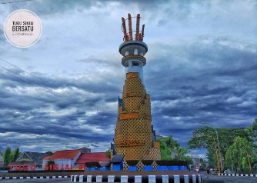 Petugas pengelola pariwisata Taman Seroja memprediksikan terdapat sekitar 27 ribu pelancong yang datang ke tempat ini pada saat liburan akhir semester di tahun ini. Prediksi ini tentu saja tidak berlebihan karena berkaca pada jumlah pelancong yang datang pada saat musim liburan di tahun lalu. Dalam rangka menambah minat dan daya tarik pelancong, petugas pengelola akan mempersiapkan beberapa item hiburan baru speerti misalnya wahana air, pertunjukan musik, sulap, dan masih banyak lagi. Gagasan utama pada paragraf di atas ialah … | PG |  | Ya | 10 | 5 |  Adanya tambahan wahana air di tempat wisata taman seroja | Prediksi peningkatan jumlah pelancong pariwisata taman seroja di tahun ini | Beberapa wahana baru taman seroja akan menarik minat para pelancong | Taman seroja adalah tempat wisata terbaik di Indonesia | Pertunjukan sulap adalah hal yang paling menarik
2 | Pasangkanlah nama anak dan orang tua di bawah ini! | JD | NAMA ANAK;NAMA ORANG TUA | Ya | 10 | 4;5 | Anugerah | Feiza | Mikaila | Alifah | Akbar | Fajar | Ashar | Arianto | Asdar
3 | Pilihlah benar atau salah pernyataan di bawah! | BS | FUNGSI BUAH | Tidak | 20 | 4 | Menambah daya tahan tubuh | Membuat mencret | Sumber vitamin | Menyembuhkan penyakit
4 | Berapakah hasil dari 2 x 2? | IS |  | Ya | 15 | 1 | 4
5 | Pilihlah pernyataan di bawah yang benar! | PGK |  | Ya | 10 | 4 | Allah adalah Tuhan semesta Alam | Tidur yang baik adalah kurang dari 3 jam | Jika kita makan maka kita menggunakan mulut | Android adalah sistem operasi smartphone
6 | Jelaskan pengertian dari aplikasi | U |  | Ya | 15 | 1 | Aplikasi merupakan suatu perangkat lunak yang dapat membantu pekerjaan

